Memória de Cálculo
PREFEITURA MUNICIPAL DE SOUSA
MEMÓRIA DE CÁLCULO - 03
Obra: CONSTRUÇÃO DO CENTRO DE ATENÇÃO PSICOSSOCIAL INFATIL - CAPS I, MUNICÍPIO DE SOUSA/PB
Contratada: IWK CONSTRUÇÕES E PROJETOS EIRELI - ME
Contrato: 260/2022 |  |  | Licitação: CR 13/2021
Data: 24/03/2022 |  |  | Medição: | 3ª | Período: 07/07/2022 a 22/09/2022

Item | Descrição | Vez | Dados |  |  |  |  |  | Resultado |  | Un.
 |  |  | X1 | X2 | Y1 | Y2 | Z1 | Z2 | Parcial | Total

1.0 | SERVIÇOS PRELIMINARES

1.1 | Locação de obra - execução de gabarito |  |  |  |  |  |  |  |  | 466.57 | m²
 |  | 1.00 | 466.57 |  |  |  |  |  | 466.57 | 466.57

 |  |  |  | MEDIÇÃO ANTERIOR |  | .................................................................................................... |  |  | = | 466.57 | m²
 |  |  |  | NESTA MEDIÇÃO |  | .................................................................................................... |  |  | = | 0.00 | m²
 |  |  |  | TOTAL ACUMULADO |  | .................................................................................................... |  |  | = | 466.57 | m²

1.2 | Placa de obra em chapa aço galvanizado, instalada |  |  |  |  |  |  |  |  | 6.00 | m²
 | Altura x Comprimento | 1.00 | 2.00 |  | 3.00 |  |  |  | 6.00 | 6.00

 |  |  |  | MEDIÇÃO ANTERIOR |  | .................................................................................................... |  |  | = | 6.00 | m²
 |  |  |  | NESTA MEDIÇÃO |  | .................................................................................................... |  |  | = | 0.00 | m²
 |  |  |  | TOTAL ACUMULADO |  | .................................................................................................... |  |  | = | 6.00 | m²

1.3 | Muro em alvenaria bloco cerâmico, e= 0,09m, c/ alv de pedra 0,35 x 0,60m, colunas (9x20cm) e cintamento (9x15cm) superior e inferior concreto armado fck = 15,0 Mpa cada 3,00m, chapisco e reboco |  |  |  |  |  |  |  |  | 86.28 | m²
 |  | 1.00 | 43.14 |  | 2.00 |  |  |  | 86.28 | 86.28

 |  |  |  | MEDIÇÃO ANTERIOR |  | .................................................................................................... |  |  | = | 86.28 | m²
 |  |  |  | NESTA MEDIÇÃO |  | .................................................................................................... |  |  | = | 0.00 | m²
 |  |  |  | TOTAL ACUMULADO |  | .................................................................................................... |  |  | = | 86.28 | m²

1.4 | Limpeza mecanizada de camada vegetal, vegetação e pequenas árvores (diâmetro de tronco menor que 0,20 m), com trator de esteiras |  |  |  |  |  |  |  |  | 1,114.50 | m²
 |  | 1.00 | 1,114.50 |  |  |  |  |  | 1,114.50 | 1,114.50

 |  |  |  | MEDIÇÃO ANTERIOR |  | .................................................................................................... |  |  | = | 1,114.50 | m²
 |  |  |  | NESTA MEDIÇÃO |  | .................................................................................................... |  |  | = | 0.00 | m²
 |  |  |  | TOTAL ACUMULADO |  | .................................................................................................... |  |  | = | 1,114.50 | m²

1.5 | Barracão para escritório de obra porte pequeno s=25,41m2 com materiais novos |  |  |  |  |  |  |  |  | 1.00 | un
 |  | 1.00 | 1.00 |  |  |  |  |  | 1.00 | 1.00

 |  |  |  | MEDIÇÃO ANTERIOR |  | .................................................................................................... |  |  | = | 1.00 | un
 |  |  |  | NESTA MEDIÇÃO |  | .................................................................................................... |  |  | = | 0.00 | un
 |  |  |  | TOTAL ACUMULADO |  | .................................................................................................... |  |  | = | 1.00 | un

1.6 | Instalação provisória de energia elétrica, aerea, trifasica, em poste galvanizado |  |  |  |  |  |  |  |  | 1.00 | un
 |  | 1.00 | 1.00 |  |  |  |  |  | 1.00 | 1.00

 |  |  |  | MEDIÇÃO ANTERIOR |  | .................................................................................................... |  |  | = | 1.00 | un
 |  |  |  | NESTA MEDIÇÃO |  | .................................................................................................... |  |  | = | 0.00 | un
 |  |  |  | TOTAL ACUMULADO |  | .................................................................................................... |  |  | = | 1.00 | un

2.0 | INFRAESTRUTURA

2.1 | Aterro manual de valas com solo argilo-arenoso e compactação mecanizada |  |  |  |  |  |  |  |  | 79.88 | m³
 | Area entre baldrames | 1.00 | 228.23 |  | 0.35 |  |  |  | 79.88 | 79.88

 |  |  |  | MEDIÇÃO ANTERIOR |  | .................................................................................................... |  |  | = | 0.00 | m³
 |  |  |  | NESTA MEDIÇÃO |  | .................................................................................................... |  |  | = | 79.88 | m³
 |  |  |  | TOTAL ACUMULADO |  | .................................................................................................... |  |  | = | 79.88 | m³

2.2 | Argila arenosa para compataçao (retirada na jazida, sem transporte) |  |  |  |  |  |  |  |  | 417.94 | m³
 | Estimativa | 1.00 | 1,114.50 |  | 0.30 |  | 1.25 |  | 417.94 | 417.94

 |  |  |  | MEDIÇÃO ANTERIOR |  | .................................................................................................... |  |  | = | 417.94 | m³
 |  |  |  | NESTA MEDIÇÃO |  | .................................................................................................... |  |  | = | 0.00 | m³
 |  |  |  | TOTAL ACUMULADO |  | .................................................................................................... |  |  | = | 417.94 | m³

2.3 | Transporte com caminhão basculante de 10 m³, em via urbana pavimentada, adicional para dmt excedente a 30 km (unidade: m3xkm) |  |  |  |  |  |  |  |  | 8,358.80 | m³/km
 | dtm de 20 km considerada | 20.00 | 417.94 |  | 0.30 |  |  |  | 417.94 | 8,358.80

 |  |  |  | MEDIÇÃO ANTERIOR |  | .................................................................................................... |  |  | = | 8,358.80 | m³/km
 |  |  |  | NESTA MEDIÇÃO |  | .................................................................................................... |  |  | = | 0.00 | m³/km
 |  |  |  | TOTAL ACUMULADO |  | .................................................................................................... |  |  | = | 8,358.80 | m³/km

2.4 | Execução e compactação de aterro com solo predominantemente argiloso - exclusive solo, escavação, carga e transporte |  |  |  |  |  |  |  |  | 417.94 | m³
 | Estimativa | 1.00 | 417.94 |  |  |  |  |  | 417.94 | 417.94

 |  |  |  | MEDIÇÃO ANTERIOR |  | .................................................................................................... |  |  | = | 0.00 | m³
 |  |  |  | NESTA MEDIÇÃO |  | .................................................................................................... |  |  | = | 417.94 | m³
 |  |  |  | TOTAL ACUMULADO |  | .................................................................................................... |  |  | = | 417.94 | m³

2.5 | Escavação manual para bloco de coroamento ou sapata, com previsão de fôrma |  |  |  |  |  |  |  |  | 97.01 | m³
 | Anexo 1 | 1.00 | 91.89 |  |  |  |  |  | 91.89 | 91.89
 |  | 1.00 | 5.12 |  |  |  |  |  | 5.12 | 5.12

 |  |  |  | MEDIÇÃO ANTERIOR |  | .................................................................................................... |  |  | = | 97.01 | m³
 |  |  |  | NESTA MEDIÇÃO |  | .................................................................................................... |  |  | = | 0.00 | m³
 |  |  |  | TOTAL ACUMULADO |  | .................................................................................................... |  |  | = | 97.01 | m³

2.6 | Reaterro manual de valas com compactação mecanizada. |  |  |  |  |  |  |  |  | 76.32 | m³
 | Anexo 1 | 1.00 | 76.32 |  |  |  |  |  | 76.32 | 76.32

 |  |  |  | MEDIÇÃO ANTERIOR |  | .................................................................................................... |  |  | = | 76.32 | m³
 |  |  |  | NESTA MEDIÇÃO |  | .................................................................................................... |  |  | = | 0.00 | m³
 |  |  |  | TOTAL ACUMULADO |  | .................................................................................................... |  |  | = | 76.32 | m³

2.7 | Lastro de concreto magro, aplicado em pisos, lajes sobre solo ou radiers, espessura de 5 cm |  |  |  |  |  |  |  |  | 39.95 | m²
 | Anexo 1 | 1.00 | 39.95 |  |  |  |  |  | 39.95 | 39.95

 |  |  |  | MEDIÇÃO ANTERIOR |  | .................................................................................................... |  |  | = | 39.95 | m²
 |  |  |  | NESTA MEDIÇÃO |  | .................................................................................................... |  |  | = | 0.00 | m²
 |  |  |  | TOTAL ACUMULADO |  | .................................................................................................... |  |  | = | 39.95 | m²

2.8 | Alvenaria de embasamento em tijolo cerâmico furado c/ argamassa cimento e areia 1:4 |  |  |  |  |  |  |  |  | 4.66 | m³
 |  | 1.00 | 140.00 |  | 0.15 |  | 0.19 |  | 3.99 | 3.99
 |  | 1.00 | 35.04 |  | 0.10 |  | 0.19 |  | 0.67 | 0.67

 |  |  |  | MEDIÇÃO ANTERIOR |  | .................................................................................................... |  |  | = | 4.66 | m³
 |  |  |  | NESTA MEDIÇÃO |  | .................................................................................................... |  |  | = | 0.00 | m³
 |  |  |  | TOTAL ACUMULADO |  | .................................................................................................... |  |  | = | 4.66 | m³

2.9 | Forma plana para fundações, em compensado resinado 12mm, 07 usos |  |  |  |  |  |  |  |  | 255.77 | m²
 | Fundaçoes | 1.00 | 47.65 |  |  |  |  |  | 47.65 | 47.65
 | Pilares de arranque | 1.00 | 76.37 |  |  |  |  |  | 76.37 | 76.37
 | Baldrame | 1.00 | 131.75 |  |  |  |  |  | 131.75 | 131.75

 |  |  |  | MEDIÇÃO ANTERIOR |  | .................................................................................................... |  |  | = | 255.77 | m²
 |  |  |  | NESTA MEDIÇÃO |  | .................................................................................................... |  |  | = | 0.00 | m²
 |  |  |  | TOTAL ACUMULADO |  | .................................................................................................... |  |  | = | 255.77 | m²

2.10 | Armação de bloco, viga baldrame e sapata utilizando aço ca-60 de 5 mm - montagem. |  |  |  |  |  |  |  |  | 275.94 | Kg
 | Fundaçoes | 1.00 | 19.94 |  |  |  |  |  | 19.94 | 19.94
 | Pilares de arranque | 1.00 | 126.80 |  |  |  |  |  | 126.80 | 126.80
 | Baldrame | 1.00 | 129.20 |  |  |  |  |  | 129.20 | 129.20

 |  |  |  | MEDIÇÃO ANTERIOR |  | .................................................................................................... |  |  | = | 275.94 | Kg
 |  |  |  | NESTA MEDIÇÃO |  | .................................................................................................... |  |  | = | 0.00 | Kg
 |  |  |  | TOTAL ACUMULADO |  | .................................................................................................... |  |  | = | 275.94 | Kg

2.11 | Armação de bloco, viga baldrame ou sapata utilizando aço ca-50 de 10mm - montagem |  |  |  |  |  |  |  |  | 1,464.24 | Kg
 | Fundaçoes | 1.00 | 472.84 |  |  |  |  |  | 472.84 | 472.84
 | Pilares de arranque | 1.00 | 380.70 |  |  |  |  |  | 380.70 | 380.70
 | Baldrame | 1.00 | 610.70 |  |  |  |  |  | 610.70 | 610.70

 |  |  |  | MEDIÇÃO ANTERIOR |  | .................................................................................................... |  |  | = | 1,464.24 | Kg
 |  |  |  | NESTA MEDIÇÃO |  | .................................................................................................... |  |  | = | 0.00 | Kg
 |  |  |  | TOTAL ACUMULADO |  | .................................................................................................... |  |  | = | 1,464.24 | Kg

2.12 | Concreto fck = 25mpa, traço 1:2,3:2,7 (em massa seca de cimento/ areia média/ brita 1) - preparo mecânico com betoneira 400 l |  |  |  |  |  |  |  |  | 27.67 | m³
 | Fundações | 1.00 | 10.43 |  |  |  |  |  | 10.43 | 10.43
 | Baldrame | 1.00 | 13.04 |  |  |  |  |  | 13.04 | 13.04
 | Pilares de arranque | 1.00 | 4.20 |  |  |  |  |  | 4.20 | 4.20

 |  |  |  | MEDIÇÃO ANTERIOR |  | .................................................................................................... |  |  | = | 27.67 | m³
 |  |  |  | NESTA MEDIÇÃO |  | .................................................................................................... |  |  | = | 0.00 | m³
 |  |  |  | TOTAL ACUMULADO |  | .................................................................................................... |  |  | = | 27.67 | m³

2.13 | Lançamento com uso de baldes, adensamento e acabamento de concreto em estruturas |  |  |  |  |  |  |  |  | 27.67 | m³
 | Fundações | 1.00 | 10.43 |  |  |  |  |  | 10.43 | 10.43
 | Baldrame | 1.00 | 13.04 |  |  |  |  |  | 13.04 | 13.04
 | Pilares de arranque | 1.00 | 4.20 |  |  |  |  |  | 4.20 | 4.20

 |  |  |  | MEDIÇÃO ANTERIOR |  | .................................................................................................... |  |  | = | 27.67 | m³
 |  |  |  | NESTA MEDIÇÃO |  | .................................................................................................... |  |  | = | 0.00 | m³
 |  |  |  | TOTAL ACUMULADO |  | .................................................................................................... |  |  | = | 27.67 | m³

2.14 | Impermeabilização de alicerce e viga baldrame com 2 demãos de tinta asfáltica tipo Neutrol da Vedacit ou similar, exceto argamassa impermeabilização |  |  |  |  |  |  |  |  | 151.85 | m²
 | Baldrame | 2.00 | 154.94 |  | 0.40 |  |  |  | 61.98 | 123.96
 | Baldrame | 1.00 | 154.94 |  | 0.18 |  |  |  | 27.89 | 27.89
 | Pilares de arranque | 1.00 | 76.21 |  |  |  |  |  | 76.21 | 76.21
 | Fundaçoes | 1.00 | 47.29 |  |  |  |  |  | 47.29 | 47.29

 |  |  |  | MEDIÇÃO ANTERIOR |  | .................................................................................................... |  |  | = | 275.35 | m²
 |  |  |  | NESTA MEDIÇÃO |  | .................................................................................................... |  |  | = | 0.00 | m²
 |  |  |  | TOTAL ACUMULADO |  | .................................................................................................... |  |  | = | 275.35 | m²

3.0 | SUPERESTRUTURA

3.1 | CONCRETO ARMADO (PILARES/VIGAS)

3.1.1 | Execução de estruturas de concreto armado, fck = 25 mpa |  |  |  |  |  |  |  |  | 4.75 | m³
 | Recepçao | 1.00 | 2.62 |  |  |  |  |  | 2.62 | 2.62
 | Lixo | 1.00 | 1.49 |  |  |  |  |  | 1.49 | 1.49
 | Mureta | 1.00 | 0.64 |  |  |  |  |  | 0.64 | 0.64

 |  |  |  | MEDIÇÃO ANTERIOR |  | .................................................................................................... |  |  | = | 2.62 | m³
 |  |  |  | NESTA MEDIÇÃO |  | .................................................................................................... |  |  | = | 2.13 | m³
 |  |  |  | TOTAL ACUMULADO |  | .................................................................................................... |  |  | = | 4.75 | m³

3.1.2 | Armação de pilar ou viga de uma estrutura convencional de concreto armado utilizando aço CA-60 de 5,0 mm |  |  |  |  |  |  |  |  | 434.99 | Kg
 | Pilares | 1.00 | 255.09 |  |  |  |  |  | 255.09 | 255.09
 | Vigas | 1.00 | 179.90 |  |  |  |  |  | 179.90 | 179.90

 |  |  |  | MEDIÇÃO ANTERIOR |  | .................................................................................................... |  |  | = | 255.09 | Kg
 |  |  |  | NESTA MEDIÇÃO |  | .................................................................................................... |  |  | = | 179.90 | Kg
 |  |  |  | TOTAL ACUMULADO |  | .................................................................................................... |  |  | = | 434.99 | Kg

3.1.3 | Armação de pilar ou viga de uma estrutura convencional de concreto armado utilizando aço CA-50 de 10,0 mm |  |  |  |  |  |  |  |  | 1,260.20 | Kg
 | Pilares | 1.00 | 602.50 |  |  |  |  |  | 602.50 | 602.50
 | Vigas | 1.00 | 657.70 |  |  |  |  |  | 657.70 | 657.70

 |  |  |  | MEDIÇÃO ANTERIOR |  | .................................................................................................... |  |  | = | 602.50 | Kg
 |  |  |  | NESTA MEDIÇÃO |  | .................................................................................................... |  |  | = | 657.70 | Kg
 |  |  |  | TOTAL ACUMULADO |  | .................................................................................................... |  |  | = | 1,260.20 | Kg

3.1.4 | Forma plana para estruturas, em compensado plastificado de 12mm, 07 usos, inclusive escoramento - Revisada 07.2015 |  |  |  |  |  |  |  |  | 358.90 | m³
 | Pilares | 1.00 | 157.99 |  |  |  |  |  | 157.99 | 157.99
 | Vigas | 1.00 | 200.91 |  |  |  |  |  | 200.91 | 200.91

 |  |  |  | MEDIÇÃO ANTERIOR |  | .................................................................................................... |  |  | = | 157.99 | m³
 |  |  |  | NESTA MEDIÇÃO |  | .................................................................................................... |  |  | = | 200.91 | m³
 |  |  |  | TOTAL ACUMULADO |  | .................................................................................................... |  |  | = | 358.90 | m³

3.1.5 | Concreto fck = 25mpa, traço 1:2,3:2,7 (em massa seca de cimento/ areia média/ brita 1) - preparo mecânico com betoneira 400 l |  |  |  |  |  |  |  |  | 24.57 | m³
 | Pilares | 1.00 | 8.88 |  |  |  |  |  | 8.88 | 8.88
 | Vigas | 1.00 | 15.69 |  |  |  |  |  | 15.69 | 15.69

 |  |  |  | MEDIÇÃO ANTERIOR |  | .................................................................................................... |  |  | = | 6.88 | m³
 |  |  |  | NESTA MEDIÇÃO |  | .................................................................................................... |  |  | = | 17.69 | m³
 |  |  |  | TOTAL ACUMULADO |  | .................................................................................................... |  |  | = | 24.57 | m³

3.1.6 | Lançamento com uso de baldes, adensamento e acabamento de concreto em estruturas. |  |  |  |  |  |  |  |  | 24.57 | m³
 | Pilares | 1.00 | 8.88 |  |  |  |  |  | 8.88 | 8.88
 | Vigas | 1.00 | 15.69 |  |  |  |  |  | 15.69 | 15.69

 |  |  |  | MEDIÇÃO ANTERIOR |  | .................................................................................................... |  |  | = | 6.88 | m³
 |  |  |  | NESTA MEDIÇÃO |  | .................................................................................................... |  |  | = | 17.69 | m³
 |  |  |  | TOTAL ACUMULADO |  | .................................................................................................... |  |  | = | 24.57 | m³

3.2 | LAJE

3.2.1 | Laje pré-moldada unidirecional, biapoiada, para piso, enchimento em cerâmica, vigota convencional, altura total da laje (enchimento+capa) = (8+4) |  |  |  |  |  |  |  |  | 10.30 | m²
 | Barrilete/Caixa d'água | 1.00 | 7.30 |  |  |  |  |  | 7.30 | 7.30
 | Lixo | 1.00 | 3.00 |  |  |  |  |  | 3.00 | 3.00

 |  |  |  | MEDIÇÃO ANTERIOR |  | .................................................................................................... |  |  | = | 0.00 | m²
 |  |  |  | NESTA MEDIÇÃO |  | .................................................................................................... |  |  | = | 17.60 | m²
 |  |  |  | TOTAL ACUMULADO |  | .................................................................................................... |  |  | = | 17.60 | m²

3.2.2 | Armação de laje de uma estrutura convencional de concreto armado em uma edificação térrea ou sobrado utilizando aço ca-50 de 8,0 mm - montagem. |  |  |  |  |  |  |  |  | 556.27 | Kg
 | Laje maciça | 1.00 | 556.27 |  |  |  |  |  | 556.27 | 556.27

 |  |  |  | MEDIÇÃO ANTERIOR |  | .................................................................................................... |  |  | = | 0.00 | Kg
 |  |  |  | NESTA MEDIÇÃO |  | .................................................................................................... |  |  | = | 0.00 | Kg
 |  |  |  | TOTAL ACUMULADO |  | .................................................................................................... |  |  | = | 0.00 | Kg

3.2.3 | Montagem e desmontagem de fôrma de laje maciça, pé-direito simples, em chapa de madeira compensada resinada, 2 utilizações |  |  |  |  |  |  |  |  | 27.50 | m²
 | Laje maciça | 1.00 | 27.50 |  |  |  |  |  | 27.50 | 27.50

 |  |  |  | MEDIÇÃO ANTERIOR |  | .................................................................................................... |  |  | = | 0.00 | m²
 |  |  |  | NESTA MEDIÇÃO |  | .................................................................................................... |  |  | = | 0.00 | m²
 |  |  |  | TOTAL ACUMULADO |  | .................................................................................................... |  |  | = | 0.00 | m²

3.2.4 | Concreto fck = 25mpa, traço 1:2,3:2,7 (em massa seca de cimento/ areia média/ brita 1) - preparo mecânico com betoneira 400 l |  |  |  |  |  |  |  |  | 5.50 | m³
 | Laje maciça | 1.00 | 5.50 |  |  |  |  |  | 5.50 | 5.50

 |  |  |  | MEDIÇÃO ANTERIOR |  | .................................................................................................... |  |  | = | 0.00 | m³
 |  |  |  | NESTA MEDIÇÃO |  | .................................................................................................... |  |  | = | 0.00 | m³
 |  |  |  | TOTAL ACUMULADO |  | .................................................................................................... |  |  | = | 0.00 | m³

3.2.5 | Lançamento com uso de baldes, adensamento e acabamento de concreto em estruturas. |  |  |  |  |  |  |  |  | 5.50 | m³
 | Laje maciça | 1.00 | 5.50 |  |  |  |  |  | 5.50 | 5.50

 |  |  |  | MEDIÇÃO ANTERIOR |  | .................................................................................................... |  |  | = | 0.00 | m³
 |  |  |  | NESTA MEDIÇÃO |  | .................................................................................................... |  |  | = | 0.00 | m³
 |  |  |  | TOTAL ACUMULADO |  | .................................................................................................... |  |  | = | 0.00 | m³

3.2.6 | Impermeabilização de superfície com manta asfáltica, duas camadas, inclusive aplicação de primer asfáltico, e=3mm e e=4mm |  |  |  |  |  |  |  |  | 41.45 | m²
 | Laje maciça | 1.00 | 22.67 |  |  |  |  |  | 22.67 | 22.67
 | Laje maciça | 1.00 | 63.48 |  | 0.25 |  |  |  | 15.87 | 15.87
 | Lixo | 1.00 | 2.04 |  |  |  |  |  | 2.04 | 2.04
 | Lixo | 1.00 | 5.80 |  | 0.15 |  |  |  | 0.87 | 0.87

 |  |  |  | MEDIÇÃO ANTERIOR |  | .................................................................................................... |  |  | = | 0.00 | m²
 |  |  |  | NESTA MEDIÇÃO |  | .................................................................................................... |  |  | = | 0.00 | m²
 |  |  |  | TOTAL ACUMULADO |  | .................................................................................................... |  |  | = | 0.00 | m²

3.3 | VERGAS E CONTRA VERGAS

3.3.1 | Verga pré-moldada para portas com até 1,5m de vão. |  |  |  |  |  |  |  |  | 19.00 | m
 | Porta 60cm | 2.00 | 0.90 |  |  |  |  |  | 0.90 | 1.80
 | Porta 70cm | 1.00 | 1.00 |  |  |  |  |  | 1.00 | 1.00
 | Porta 80cm | 8.00 | 1.10 |  |  |  |  |  | 1.10 | 8.80
 | Porta 90cm | 4.00 | 1.20 |  |  |  |  |  | 1.20 | 4.80
 | Porta 100cm | 2.00 | 1.30 |  |  |  |  |  | 1.30 | 2.60

 |  |  |  | MEDIÇÃO ANTERIOR |  | .................................................................................................... |  |  | = | 19.00 | m
 |  |  |  | NESTA MEDIÇÃO |  | .................................................................................................... |  |  | = | 0.00 | m
 |  |  |  | TOTAL ACUMULADO |  | .................................................................................................... |  |  | = | 19.00 | m

3.3.2 | Verga pré-moldada para janelas com até 1,5 m de vão |  |  |  |  |  |  |  |  | 7.20 | m
 | Wc/Despensa | 2.00 | 1.50 |  |  |  |  |  | 1.50 | 3.00
 | PNE | 2.00 | 2.10 |  |  |  |  |  | 2.10 | 4.20

 |  |  |  | MEDIÇÃO ANTERIOR |  | .................................................................................................... |  |  | = | 7.20 | m
 |  |  |  | NESTA MEDIÇÃO |  | .................................................................................................... |  |  | = | 0.00 | m
 |  |  |  | TOTAL ACUMULADO |  | .................................................................................................... |  |  | = | 7.20 | m

3.3.3 | Verga pré-moldada para janelas com mais de 1,5 m de vão |  |  |  |  |  |  |  |  | 12.00 | m
 | Coord./Med./Coz./Ref. | 4.00 | 3.00 |  |  |  |  |  | 3.00 | 12.00

 |  |  |  | MEDIÇÃO ANTERIOR |  | .................................................................................................... |  |  | = | 12.00 | m
 |  |  |  | NESTA MEDIÇÃO |  | .................................................................................................... |  |  | = | 0.00 | m
 |  |  |  | TOTAL ACUMULADO |  | .................................................................................................... |  |  | = | 12.00 | m

3.3.4 | Contraverga pré-moldada para vãos de até 1,5 m de comprimento |  |  |  |  |  |  |  |  | 7.20 | m
 | Wc/Despensa | 2.00 | 1.50 |  |  |  |  |  | 1.50 | 3.00
 | PNE | 2.00 | 2.10 |  |  |  |  |  | 2.10 | 4.20

 |  |  |  | MEDIÇÃO ANTERIOR |  | .................................................................................................... |  |  | = | 7.20 | m
 |  |  |  | NESTA MEDIÇÃO |  | .................................................................................................... |  |  | = | 0.00 | m
 |  |  |  | TOTAL ACUMULADO |  | .................................................................................................... |  |  | = | 7.20 | m

3.3.5 | Contraverga pré-moldada para vãos de mais de 1,5 m de comprimento |  |  |  |  |  |  |  |  | 12.00 | m
 | Coord./Med./Coz./Ref. | 4.00 | 3.00 |  |  |  |  |  | 3.00 | 12.00

 |  |  |  | MEDIÇÃO ANTERIOR |  | .................................................................................................... |  |  | = | 12.00 | m
 |  |  |  | NESTA MEDIÇÃO |  | .................................................................................................... |  |  | = | 0.00 | m
 |  |  |  | TOTAL ACUMULADO |  | .................................................................................................... |  |  | = | 12.00 | m

3.3.6 | Verga moldada in loco em concreto para janelas com mais de 1,5 m de vão |  |  |  |  |  |  |  |  | 12.10 | m
 | Atendimentos | 1.00 | 12.10 |  |  |  |  |  | 12.10 | 12.10

 |  |  |  | MEDIÇÃO ANTERIOR |  | .................................................................................................... |  |  | = | 10.00 | m
 |  |  |  | NESTA MEDIÇÃO |  | .................................................................................................... |  |  | = | 2.10 | m
 |  |  |  | TOTAL ACUMULADO |  | .................................................................................................... |  |  | = | 12.10 | m

3.3.7 | Contraverga moldada in loco em concreto para vãos de mais de 1,5 m de comprimento |  |  |  |  |  |  |  |  | 12.10 | m
 | Atendimentos | 1.00 | 12.10 |  |  |  |  |  | 12.10 | 12.10

 |  |  |  | MEDIÇÃO ANTERIOR |  | .................................................................................................... |  |  | = | 12.10 | m
 |  |  |  | NESTA MEDIÇÃO |  | .................................................................................................... |  |  | = | 0.00 | m
 |  |  |  | TOTAL ACUMULADO |  | .................................................................................................... |  |  | = | 12.10 | m

4.0 | PAREDES E FECHAMENTOS

4.1 | Alvenaria de vedação de blocos cerâmicos furados na horizontal de 9x19x19 cm (espessura 9cm) e argamassa de assentamento com preparo em betoneira |  |  |  |  |  |  |  |  | 507.27 | m²

 | Levantamento em software BIM | 1.00 | 489.75 |  |  |  |  |  | 489.75 | 489.75
 | Mureta | 1.00 | 35.04 |  | 0.50 |  |  |  | 17.52 | 17.52

 |  |  |  | MEDIÇÃO ANTERIOR |  | .................................................................................................... |  |  | = | 400.73 | m²
 |  |  |  | NESTA MEDIÇÃO |  | .................................................................................................... |  |  | = | 0.00 | m²
 |  |  |  | TOTAL ACUMULADO |  | .................................................................................................... |  |  | = | 400.73 | m²

4.2 | Alvenaria de vedação de blocos cerâmicos furados 9x19x19 cm (espessura 19cm) e argamassa de assentamento com preparo em betoneira |  |  |  |  |  |  |  |  | 30.95 | m²
 | Parede Fachada | 1.00 | 2.20 |  | 3.50 |  |  |  | 7.70 | 7.70
 | Recepçao | 1.00 | 2.40 |  | 2.70 |  |  |  | 6.48 | 6.48
 |  | 1.00 | 1.05 |  | 3.50 |  |  |  | 3.68 | 3.68
 | Recepçao | 1.00 | 2.70 |  | 0.70 |  |  |  | 1.89 | 1.89
 |  | 1.00 | 27.99 |  | 0.40 |  |  |  | 11.20 | 11.20

 |  |  |  | MEDIÇÃO ANTERIOR |  | .................................................................................................... |  |  | = | 0.00 | m²
 |  |  |  | NESTA MEDIÇÃO |  | .................................................................................................... |  |  | = | 0.00 | m²
 |  |  |  | TOTAL ACUMULADO |  | .................................................................................................... |  |  | = | 0.00 | m²

4.3 | Cerca/gradil nylofor h=1,53m, malha 5 x 20cm - fio 5,00mm, com fixadores de poliamida em poste 40 x 60 mm chumbados em base de concreto (exclusive esta) , revestidos em poliester por processo de pintura eletrostática (gradil e poste), nas cores verde ou branca - fornecimento e instalação |  |  |  |  |  |  |  |  | 37.59 | m
 |  | 1.00 | 37.59 |  |  |  |  |  | 37.59 | 37.59

 |  |  |  | MEDIÇÃO ANTERIOR |  | .................................................................................................... |  |  | = | 0.00 | m
 |  |  |  | NESTA MEDIÇÃO |  | .................................................................................................... |  |  | = | 0.00 | m
 |  |  |  | TOTAL ACUMULADO |  | .................................................................................................... |  |  | = | 0.00 | m

5.0 | COBERTURA

5.1 | Fabricação e instalação de meia tesoura de madeira não aparelhada, com vão de 6 m, para telha ondulada de fibrocimento, alumínio, plástica ou termoacústica, incluso içamento |  |  |  |  |  |  |  |  | 2.00 | un
 |  | 1.00 | 2.00 |  |  |  |  |  | 2.00 | 2.00

 |  |  |  | MEDIÇÃO ANTERIOR |  | .................................................................................................... |  |  | = | 0.00 | un
 |  |  |  | NESTA MEDIÇÃO |  | .................................................................................................... |  |  | = | 0.00 | un
 |  |  |  | TOTAL ACUMULADO |  | .................................................................................................... |  |  | = | 0.00 | un

5.2 | Trama de madeira composta por terças para telhados de até 2 águas para telha ondulada de fibrocimento, metálica, plástica ou termoacústica, incluso transporte vertical |  |  |  |  |  |  |  |  | 234.03 | m²
 | Area do telhado | 1.00 | 234.03 |  |  |  |  |  | 234.03 | 234.03

 |  |  |  | MEDIÇÃO ANTERIOR |  | .................................................................................................... |  |  | = | 0.00 | m²
 |  |  |  | NESTA MEDIÇÃO |  | .................................................................................................... |  |  | = | 0.00 | m²
 |  |  |  | TOTAL ACUMULADO |  | .................................................................................................... |  |  | = | 0.00 | m²

5.3 | Telhamento com telha ondulada de fibrocimento e = 6 mm, com recobrimento lateral de 1 1/4 de onda para telhado com inclinação máxima de 10°, com até 2 águas, incluso içamento |  |  |  |  |  |  |  |  | 224.24 | m²
 | Area do telhado | 1.00 | 224.24 |  |  |  |  |  | 224.24 | 224.24

 |  |  |  | MEDIÇÃO ANTERIOR |  | .................................................................................................... |  |  | = | 0.00 | m²
 |  |  |  | NESTA MEDIÇÃO |  | .................................................................................................... |  |  | = | 0.00 | m²
 |  |  |  | TOTAL ACUMULADO |  | .................................................................................................... |  |  | = | 0.00 | m²

5.4 | Rufo de concreto armado fck=20mpa l=30cm e h=5cm |  |  |  |  |  |  |  |  | 94.61 | m
 |  | 1.00 | 94.61 |  |  |  |  |  | 94.61 | 94.61

 |  |  |  | MEDIÇÃO ANTERIOR |  | .................................................................................................... |  |  | = | 0.00 | m
 |  |  |  | NESTA MEDIÇÃO |  | .................................................................................................... |  |  | = | 0.00 | m
 |  |  |  | TOTAL ACUMULADO |  | .................................................................................................... |  |  | = | 0.00 | m

5.5 | Calha em chapa de aço galvanizado número 24, desenvolvimento de 100 cm, incluso transporte vertical |  |  |  |  |  |  |  |  | 49.68 | m
 |  | 1.00 | 49.68 |  |  |  |  |  | 49.68 | 49.68

 |  |  |  | MEDIÇÃO ANTERIOR |  | .................................................................................................... |  |  | = | 0.00 | m
 |  |  |  | NESTA MEDIÇÃO |  | .................................................................................................... |  |  | = | 0.00 | m
 |  |  |  | TOTAL ACUMULADO |  | .................................................................................................... |  |  | = | 0.00 | m

5.6 | Forro em placas de gesso, para ambientes comerciais |  |  |  |  |  |  |  |  | 231.99 | m²
 | Coordenação/ADM | 1.00 | 10.77 |  |  |  |  |  | 10.77 | 10.77
 | Medicação | 1.00 | 15.45 |  |  |  |  |  | 15.45 | 15.45
 | Atendimento | 1.00 | 6.93 |  |  |  |  |  | 6.93 | 6.93
 | Atendimento | 4.00 | 7.50 |  |  |  |  |  | 7.50 | 30.00
 | Atendimento | 1.00 | 7.27 |  |  |  |  |  | 7.27 | 7.27
 | Despensa | 1.00 | 5.77 |  |  |  |  |  | 5.77 | 5.77
 | Wc | 1.00 | 2.76 |  |  |  |  |  | 2.76 | 2.76
 | Circulação em frente a medicação | 1.00 | 7.73 |  |  |  |  |  | 7.73 | 7.73
 | Circulação em frente aos atendimentos | 1.00 | 15.85 |  |  |  |  |  | 15.85 | 15.85
 | Cozinha | 1.00 | 13.42 |  |  |  |  |  | 13.42 | 13.42
 | Atividades | 1.00 | 37.32 |  |  |  |  |  | 37.32 | 37.32
 | Refeitório | 1.00 | 25.25 |  |  |  |  |  | 25.25 | 25.25
 | Circulação em frente aos WC's | 1.00 | 5.54 |  |  |  |  |  | 5.54 | 5.54
 | Wc M./Wc F. | 2.00 | 3.96 |  |  |  |  |  | 3.96 | 7.92
 | Recepção | 1.00 | 40.01 |  |  |  |  |  | 40.01 | 40.01

 |  |  |  | MEDIÇÃO ANTERIOR |  | .................................................................................................... |  |  | = | 0.00 | m²
 |  |  |  | NESTA MEDIÇÃO |  | .................................................................................................... |  |  | = | 0.00 | m²
 |  |  |  | TOTAL ACUMULADO |  | .................................................................................................... |  |  | = | 0.00 | m²

5.7 | Acabamentos para forro (moldura de gesso) |  |  |  |  |  |  |  |  | 264.29 | m
 | Coordenação/ADM | 1.00 | 13.18 |  |  |  |  |  | 13.18 | 13.18
 | Medicação | 1.00 | 16.30 |  |  |  |  |  | 16.30 | 16.30
 | Atendimento | 1.00 | 11.00 |  |  |  |  |  | 11.00 | 11.00
 | Atendimento | 4.00 | 11.00 |  |  |  |  |  | 11.00 | 44.00
 | Atendimento | 1.00 | 11.00 |  |  |  |  |  | 11.00 | 11.00
 | Despensa | 1.00 | 9.62 |  |  |  |  |  | 9.62 | 9.62
 | Wc | 1.00 | 7.00 |  |  |  |  |  | 7.00 | 7.00
 | Circulação em frente a medicação | 1.00 | 14.08 |  |  |  |  |  | 14.08 | 14.08
 | Circulação em frente aos atendimentos | 1.00 | 25.32 |  |  |  |  |  | 25.32 | 25.32
 | Cozinha | 1.00 | 15.00 |  |  |  |  |  | 15.00 | 15.00
 | Atividades | 1.00 | 24.98 |  |  |  |  |  | 24.98 | 24.98
 | Refeitório | 1.00 | 25.25 |  |  |  |  |  | 25.25 | 25.25
 | Circulação em frente aos WC's | 1.00 | 8.88 |  |  |  |  |  | 8.88 | 8.88
 | Wc M./Wc F. | 2.00 | 8.00 |  |  |  |  |  | 8.00 | 16.00
 | Recepção | 1.00 | 22.68 |  |  |  |  |  | 22.68 | 22.68

 |  |  |  | MEDIÇÃO ANTERIOR |  | .................................................................................................... |  |  | = | 0.00 | m
 |  |  |  | NESTA MEDIÇÃO |  | .................................................................................................... |  |  | = | 0.00 | m
 |  |  |  | TOTAL ACUMULADO |  | .................................................................................................... |  |  | = | 0.00 | m

6.0 | PAVIMENTAÇÃO

6.1 | Area externa

6.1.1 | Execução de passeio em piso intertravado, com bloco retangular cor natural de 20 x 10 cm, espessura 6 cm (acabamento liso) |  |  |  |  |  |  |  |  | 499.03 | m²
 | Estacionamento/Calçada | 1.00 | 492.42 |  |  |  |  |  | 492.42 | 492.42
 | Calçada Interna | 1.00 | 21.65 |  |  |  |  |  | 21.65 | 21.65
 | Desconto do piso direcional | 1.00 | 13.92 |  |  |  |  |  | -13.92 | -13.92
 | Desconto do piso alerta | 1.00 | 1.12 |  |  |  |  |  | -1.12 | -1.12

 |  |  |  | MEDIÇÃO ANTERIOR |  | .................................................................................................... |  |  | = | 0.00 | m²
 |  |  |  | NESTA MEDIÇÃO |  | .................................................................................................... |  |  | = | 0.00 | m²
 |  |  |  | TOTAL ACUMULADO |  | .................................................................................................... |  |  | = | 0.00 | m²

6.1.2 | Plantio de grama em placas |  |  |  |  |  |  |  |  | 134.54 | m²
 | Vide em projeto arquitetônico | 1.00 | 106.03 |  |  |  |  |  | 106.03 | 106.03
 | Vide em projeto arquitetônico | 1.00 | 15.73 |  |  |  |  |  | 15.73 | 15.73
 | Area interna | 1.00 | 12.78 |  |  |  |  |  | 12.78 | 12.78

 |  |  |  | MEDIÇÃO ANTERIOR |  | .................................................................................................... |  |  | = | 0.00 | m²
 |  |  |  | NESTA MEDIÇÃO |  | .................................................................................................... |  |  | = | 0.00 | m²
 |  |  |  | TOTAL ACUMULADO |  | .................................................................................................... |  |  | = | 0.00 | m²

6.1.3 | Execução de passeio (calçada) ou piso de concreto com concreto moldado in loco, usinado, acabamento convencional, espessura 6 cm, armado |  |  |  |  |  |  |  |  | 8.58 | m²
 | Entrada | 1.00 | 8.58 |  |  |  |  |  | 8.58 | 8.58

 |  |  |  | MEDIÇÃO ANTERIOR |  | .................................................................................................... |  |  | = | 0.00 | m²
 |  |  |  | NESTA MEDIÇÃO |  | .................................................................................................... |  |  | = | 0.00 | m²
 |  |  |  | TOTAL ACUMULADO |  | .................................................................................................... |  |  | = | 0.00 | m²

6.1.4 | Piso tátil direcional e/ou alerta, de concreto, na cor natural, p/deficientes visuais, dimensões 25x25cm, aplicado com argamassa industrializada ac-ii, rejuntado |  |  |  |  |  |  |  |  | 16.67 | m²
 | Alerta | 1.00 | 2.12 |  |  |  |  |  | 2.12 | 2.12
 | Direcional | 1.00 | 14.55 |  |  |  |  |  | 14.55 | 14.55

 |  |  |  | MEDIÇÃO ANTERIOR |  | .................................................................................................... |  |  | = | 0.00 | m²
 |  |  |  | NESTA MEDIÇÃO |  | .................................................................................................... |  |  | = | 0.00 | m²
 |  |  |  | TOTAL ACUMULADO |  | .................................................................................................... |  |  | = | 0.00 | m²

6.1.5 | Rampa padrão para acesso de deficientes a passeio público, em concreto simples Fck=25MPa, desempolada, pintada em novacor, 02 demãos e piso tátil de alerta/direcional. |  |  |  |  |  |  |  |  | 3.00 | un
 |  | 3.00 | 1.00 |  |  |  |  |  | 1.00 | 3.00

 |  |  |  | MEDIÇÃO ANTERIOR |  | .................................................................................................... |  |  | = | 0.00 | un
 |  |  |  | NESTA MEDIÇÃO |  | .................................................................................................... |  |  | = | 0.00 | un
 |  |  |  | TOTAL ACUMULADO |  | .................................................................................................... |  |  | = | 0.00 | un

6.1.6 | Meio fio de concreto |  |  |  |  |  |  |  |  | 152.39 | m
 |  | 1.00 | 152.39 |  |  |  |  |  | 152.39 | 152.39

 |  |  |  | MEDIÇÃO ANTERIOR |  | .................................................................................................... |  |  | = | 0.00 | m
 |  |  |  | NESTA MEDIÇÃO |  | .................................................................................................... |  |  | = | 0.00 | m
 |  |  |  | TOTAL ACUMULADO |  | .................................................................................................... |  |  | = | 0.00 | m

6.2 | Area Interna

6.2.1 | Camada separadora para execução de radier, em lona plástica |  |  |  |  |  |  |  |  | 228.22 | m²
 | Levantamento no projeto | 1.00 | 228.22 |  |  |  |  |  | 228.22 | 228.22

 |  |  |  | MEDIÇÃO ANTERIOR |  | .................................................................................................... |  |  | = | 0.00 | m²
 |  |  |  | NESTA MEDIÇÃO |  | .................................................................................................... |  |  | = | 228.22 | m²
 |  |  |  | TOTAL ACUMULADO |  | .................................................................................................... |  |  | = | 228.22 | m²

6.2.2 | Lastro de concreto magro, aplicado em pisos, lajes sobre solo ou radiers, espessura de 5 cm |  |  |  |  |  |  |  |  | 228.22 | m²
 | Levantamento no projeto | 1.00 | 228.22 |  |  |  |  |  | 228.22 | 228.22

 |  |  |  | MEDIÇÃO ANTERIOR |  | .................................................................................................... |  |  | = | 0.00 | m²
 |  |  |  | NESTA MEDIÇÃO |  | .................................................................................................... |  |  | = | 228.22 | m²
 |  |  |  | TOTAL ACUMULADO |  | .................................................................................................... |  |  | = | 228.22 | m²

6.2.3 | Fornecimento e instalação de tela aço soldada nervurada CA-60, Q-92, malha 15x15cm, ferro 4.2mm (1.48 kg/m2), painel 2,45x6,0m |  |  |  |  |  |  |  |  | 228.22 | m²
 | Idem ao item 6.2.2 | 1.00 | 228.22 |  |  |  |  |  | 228.22 | 228.22

 |  |  |  | MEDIÇÃO ANTERIOR |  | .................................................................................................... |  |  | = | 0.00 | m²
 |  |  |  | NESTA MEDIÇÃO |  | .................................................................................................... |  |  | = | 228.22 | m²
 |  |  |  | TOTAL ACUMULADO |  | .................................................................................................... |  |  | = | 228.22 | m²

6.2.4 | Contrapiso em argamassa traço 1:4 (cimento e areia), preparo mecânico com betoneira 400 l, aplicado em áreas secas sobre laje, aderido, espessura 2cm |  |  |  |  |  |  |  |  | 234.92 | m²
 | Coordenação/ADM | 1.00 | 10.77 |  |  |  |  |  | 10.77 | 10.77
 | Medicação | 1.00 | 15.45 |  |  |  |  |  | 15.45 | 15.45
 | Atendimento | 1.00 | 6.93 |  |  |  |  |  | 6.93 | 6.93
 | Atendimento | 4.00 | 7.50 |  |  |  |  |  | 7.50 | 30.00
 | Atendimento | 1.00 | 7.27 |  |  |  |  |  | 7.27 | 7.27
 | Despensa | 1.00 | 5.77 |  |  |  |  |  | 5.77 | 5.77
 | Wc | 1.00 | 2.76 |  |  |  |  |  | 2.76 | 2.76
 | Circulação em frente a medicação | 1.00 | 7.73 |  |  |  |  |  | 7.73 | 7.73
 | Circulação em frente aos atendimentos | 1.00 | 15.85 |  |  |  |  |  | 15.85 | 15.85
 | Cozinha | 1.00 | 13.42 |  |  |  |  |  | 13.42 | 13.42
 | Atividades | 1.00 | 37.32 |  |  |  |  |  | 37.32 | 37.32
 | Refeitório | 1.00 | 25.25 |  |  |  |  |  | 25.25 | 25.25
 | Circulação em frente aos WC's | 1.00 | 5.54 |  |  |  |  |  | 5.54 | 5.54
 | Wc M./Wc F. | 2.00 | 3.96 |  |  |  |  |  | 3.96 | 7.92
 | Recepção | 1.00 | 39.04 |  |  |  |  |  | 39.04 | 39.04
 | Lixo | 1.00 | 2.04 |  |  |  |  |  | 2.04 | 2.04
 | Soleira porta 60x210 | 1.00 | 0.09 |  |  |  |  |  | 0.09 | 0.09
 | Soleira porta 70x210 | 1.00 | 0.11 |  |  |  |  |  | 0.11 | 0.11
 | Soleira porta 80x210 | 8.00 | 0.12 |  |  |  |  |  | 0.12 | 0.96
 | Soleira porta 90x210 | 3.00 | 0.14 |  |  |  |  |  | 0.14 | 0.42
 | Soleira porta 100x210 | 2.00 | 0.14 |  |  |  |  |  | 0.14 | 0.28

 |  |  |  | MEDIÇÃO ANTERIOR |  | .................................................................................................... |  |  | = | 0.00 | m²
 |  |  |  | NESTA MEDIÇÃO |  | .................................................................................................... |  |  | = | 0.00 | m²
 |  |  |  | TOTAL ACUMULADO |  | .................................................................................................... |  |  | = | 0.00 | m²

6.2.5 | Revestimento cerâmico para piso com placas tipo esmaltada imitação de pedra marmore de dimensões 45x45 cm, PEI 5 |  |  |  |  |  |  |  |  | 195.36 | m²
 | Idem ao item 6.2.4 | 1.00 | 234.92 |  |  |  |  |  | 234.92 | 234.92
 | Subitração
 | Atividades | 1.00 | 37.32 |  |  |  |  |  | -37.32 | -37.32
 | Lixo | 1.00 | 2.24 |  |  |  |  |  | -2.24 | -2.24

 |  |  |  | MEDIÇÃO ANTERIOR |  | .................................................................................................... |  |  | = | 0.00 | m²
 |  |  |  | NESTA MEDIÇÃO |  | .................................................................................................... |  |  | = | 0.00 | m²
 |  |  |  | TOTAL ACUMULADO |  | .................................................................................................... |  |  | = | 0.00 | m²

6.2.6 | Piso em pedra de arenito cinza |  |  |  |  |  |  |  |  | 37.32 | m²
 | Atividades | 1.00 | 37.32 |  |  |  |  |  | 37.32 | 37.32

 |  |  |  | MEDIÇÃO ANTERIOR |  | .................................................................................................... |  |  | = | 0.00 | m²
 |  |  |  | NESTA MEDIÇÃO |  | .................................................................................................... |  |  | = | 0.00 | m²
 |  |  |  | TOTAL ACUMULADO |  | .................................................................................................... |  |  | = | 0.00 | m²

6.2.7 | Rodapé cerâmico de 7cm de altura com placas tipo esmaltada imitação de pedra marmore de dimensões 45x45 cm, PEI 5 |  |  |  |  |  |  |  |  | 168.10 | m²
 | Coordenação/ADM | 1.00 | 12.32 |  |  |  |  |  | 12.32 | 12.32
 | Medicação | 1.00 | 15.34 |  |  |  |  |  | 15.34 | 15.34
 | Atendimento | 1.00 | 9.29 |  |  |  |  |  | 9.29 | 9.29
 | Atendimento | 4.00 | 10.14 |  |  |  |  |  | 10.14 | 40.56
 | Atendimento | 1.00 | 5.23 |  |  |  |  |  | 5.23 | 5.23
 | Despensa | 1.00 | 8.86 |  |  |  |  |  | 8.86 | 8.86
 | Circulação em frente a medicação | 1.00 | 10.74 |  |  |  |  |  | 10.74 | 10.74
 | Circulação em frente aos atendimentos | 1.00 | 19.82 |  |  |  |  |  | 19.82 | 19.82
 | Refeitório | 1.00 | 18.28 |  |  |  |  |  | 18.28 | 18.28
 | Circulação em frente aos WC's | 1.00 | 6.96 |  |  |  |  |  | 6.96 | 6.96
 | Recepção | 1.00 | 20.70 |  |  |  |  |  | 20.70 | 20.70

 |  |  |  | MEDIÇÃO ANTERIOR |  | .................................................................................................... |  |  | = | 0.00 | 0.00
 |  |  |  | NESTA MEDIÇÃO |  | .................................................................................................... |  |  | = | 0.00 | 0.00
 |  |  |  | TOTAL ACUMULADO |  | .................................................................................................... |  |  | = | 0.00 | 0.00

7.0 | REVESTIMENTOS

7.1 | Chapisco de aderência no traço 1:3 |  |  |  |  |  |  |  |  | 1,282.27 | m²
 | Levantamento em software BIM | 1.00 | 1,227.87 |  |  |  |  |  | 1,227.87 | 1,227.87
 | Mureta | 2.00 | 37.59 |  | 0.50 |  |  |  | 18.80 | 37.60
 |  | 1.00 | 27.99 |  | 0.60 |  |  |  | 16.80 | 16.80

 |  |  |  | MEDIÇÃO ANTERIOR |  | .................................................................................................... |  |  | = | 1,000.00 | m²
 |  |  |  | NESTA MEDIÇÃO |  | .................................................................................................... |  |  | = | 0.00 | m²
 |  |  |  | TOTAL ACUMULADO |  | .................................................................................................... |  |  | = | 1,000.00 | m²

7.2 | Chapisco aplicado no teto, com rolo para textura acrílica. argamassa traço 1:4 e emulsão polimérica (adesivo) com preparo em betoneira 400l |  |  |  |  |  |  |  |  | 35.11 | m²
 | Laje maciça marquise | 1.00 | 33.07 |  |  |  |  |  | 33.07 | 33.07
 | Laje lixo | 1.00 | 2.04 |  |  |  |  |  | 2.04 | 2.04

 |  |  |  | MEDIÇÃO ANTERIOR |  | .................................................................................................... |  |  | = | 0.00 | m²
 |  |  |  | NESTA MEDIÇÃO |  | .................................................................................................... |  |  | = | 0.00 | m²
 |  |  |  | TOTAL ACUMULADO |  | .................................................................................................... |  |  | = | 0.00 | m²

7.3 | Massa única espessura de 20mm aplicada manualmente em faces internas de paredes, com execução de taliscas. |  |  |  |  |  |  |  |  | 1,164.15 | m²
 | Levantamento em software BIM (7.1) | 1.00 | 1,282.27 |  |  |  |  |  | 1,282.27 | 1,282.27
 | Item 7.4 | 1.00 | 54.26 |  |  |  |  |  | -54.26 | -54.26
 | Item 7.6 | 1.00 | 80.66 |  |  |  |  |  | -80.66 | -80.66
 |  | 1.00 | 27.99 |  | 0.60 |  |  |  | 16.80 | 16.80

 |  |  |  | MEDIÇÃO ANTERIOR |  | .................................................................................................... |  |  | = | 500.00 | m²
 |  |  |  | NESTA MEDIÇÃO |  | .................................................................................................... |  |  | = | 300.00 | m²
 |  |  |  | TOTAL ACUMULADO |  | .................................................................................................... |  |  | = | 800.00 | m²

7.4 | Emboço ou massa única, preparo mecânico com betoneira 400 l, aplicada manualmente, espessura maior ou igual a 50 mm, com o uso de tela soldada |  |  |  |  |  |  |  |  | 54.26 | m²
 | Fachada lateral direita | 1.00 | 42.88 |  |  |  |  |  | 42.88 | 42.88
 | Deduçoes Janela | 1.00 | 11.95 |  | 0.50 |  |  |  | -5.98 | -5.98
 | Fachada lateral direita | 2.00 | 1.05 |  | 3.50 |  |  |  | 3.68 | 7.36
 | Fachada frontal | 1.00 | 10.00 |  |  |  |  |  | 10.00 | 10.00

 |  |  |  | MEDIÇÃO ANTERIOR |  | .................................................................................................... |  |  | = | 0.00 | m²
 |  |  |  | NESTA MEDIÇÃO |  | .................................................................................................... |  |  | = | 0.00 | m²
 |  |  |  | TOTAL ACUMULADO |  | .................................................................................................... |  |  | = | 0.00 | m²

7.5 | Massa única, para recebimento de pintura, preparo mecânico com betoneira 400l, aplicada manualmente em teto, espessura de 20mm, com execução de taliscas |  |  |  |  |  |  |  |  | 35.11 | m²
 | Laje maciça marquise | 1.00 | 33.07 |  |  |  |  |  | 33.07 | 33.07
 | Laje lixo | 1.00 | 2.04 |  |  |  |  |  | 2.04 | 2.04

 |  |  |  | MEDIÇÃO ANTERIOR |  | .................................................................................................... |  |  | = | 0.00 | m²
 |  |  |  | NESTA MEDIÇÃO |  | .................................................................................................... |  |  | = | 0.00 | m²
 |  |  |  | TOTAL ACUMULADO |  | .................................................................................................... |  |  | = | 0.00 | m²

7.6 | Emboço, para recebimento de cerâmica, preparo mecânico com betoneira 400l, aplicado manualmente em faces internas de paredes, espessura de 20mm, com execução de taliscas |  |  |  |  |  |  |  |  | 80.66 | m²
 | PNE | 2.00 | 8.00 |  | 2.80 |  |  |  | 22.40 | 44.80
 | Deduçoes porta (0,9x2,1) | 2.00 | 0.96 |  | 2.16 |  |  |  | -2.07 | -4.14
 | Janela | 3.00 | 1.80 |  | 0.50 |  |  |  | -0.90 | -2.70
 | Wc | 1.00 | 7.00 |  | 2.80 |  |  |  | 19.60 | 19.60
 | Deduçoes porta (0,6x2,1) | 1.00 | 0.66 |  | 2.16 |  |  |  | -1.43 | -1.43
 | Janela | 1.00 | 1.20 |  | 0.50 |  |  |  | -0.60 | -0.60
 | Cozinha | 1.00 | 15.00 |  | 2.80 |  |  |  | 15.00 | 15.00
 | Deduçoes porta (0,9x2,1) | 1.00 | 0.90 |  | 2.10 |  |  |  | -1.89 | -1.89
 | Deduçoes porta (0,8x2,1) | 1.00 | 0.86 |  | 2.16 |  |  |  | -1.86 | -1.86
 | Deduçoes porta (0,7x2,1) | 1.00 | 0.76 |  | 2.16 |  |  |  | -1.64 | -1.64
 | Janela | 1.00 | 2.70 |  | 0.50 |  |  |  | -1.35 | -1.35
 | Abertura | 1.00 | 1.50 |  | 1.10 |  |  |  | -1.65 | -1.65
 | Fachada frontal | 1.00 | 8.23 |  |  |  |  |  | 8.23 | 8.23
 | Fachada frontal pilar entrada | 2.00 | 1.40 |  | 2.45 |  |  |  | 3.43 | 6.86
 | Fachada frontal viga entrada | 1.00 | 1.40 |  | 2.45 |  |  |  | 3.43 | 3.43

 |  |  |  | MEDIÇÃO ANTERIOR |  | .................................................................................................... |  |  | = | 0.00 | m²
 |  |  |  | NESTA MEDIÇÃO |  | .................................................................................................... |  |  | = | 0.00 | m²
 |  |  |  | TOTAL ACUMULADO |  | .................................................................................................... |  |  | = | 0.00 | m²

7.7 | Revestimento cerâmico para paredes internas (do piso ao teto) na, cor branca. dimensões 33x45 cm, PEI 5. |  |  |  |  |  |  |  |  | 62.14 | m²
 | PNE | 1.00 | 16.00 |  | 2.80 |  |  |  | 44.80 | 44.80
 | Deduçoes porta (0,9x2,1) | 2.00 | 0.96 |  | 2.16 |  |  |  | -2.07 | -4.14
 | Janela | 3.00 | 1.80 |  | 0.50 |  |  |  | -0.90 | -2.70
 | Wc | 1.00 | 7.00 |  | 2.80 |  |  |  | 19.60 | 19.60
 | Deduçoes porta (0,6x2,1) | 1.00 | 0.66 |  | 2.16 |  |  |  | -1.43 | -1.43
 | Janela | 1.00 | 1.20 |  | 0.50 |  |  |  | -0.60 | -0.60
 | Cozinha | 1.00 | 15.00 |  | 2.80 |  |  |  | 15.00 | 15.00
 | Deduçoes porta (0,9x2,1) | 1.00 | 0.90 |  | 2.10 |  |  |  | -1.89 | -1.89
 | Deduçoes porta (0,8x2,1) | 1.00 | 0.86 |  | 2.16 |  |  |  | -1.86 | -1.86
 | Deduçoes porta (0,7x2,1) | 1.00 | 0.76 |  | 2.16 |  |  |  | -1.64 | -1.64
 | Janela | 1.00 | 2.70 |  | 0.50 |  |  |  | -1.35 | -1.35
 | Abertura | 1.00 | 1.50 |  | 1.10 |  |  |  | -1.65 | -1.65

 |  |  |  | MEDIÇÃO ANTERIOR |  | .................................................................................................... |  |  | = | 0.00 | m²
 |  |  |  | NESTA MEDIÇÃO |  | .................................................................................................... |  |  | = | 0.00 | m²
 |  |  |  | TOTAL ACUMULADO |  | .................................................................................................... |  |  | = | 0.00 | m²

7.8 | Porcelanato imitação de madeira tipo réguas de 0.15x1.20 m |  |  |  |  |  |  |  |  | 65.02 | m²
 | Fachada lateral direita | 1.00 | 42.88 |  |  |  |  |  | 42.88 | 42.88
 | Deduçoes Janela | 1.00 | 11.95 |  | 0.50 |  |  |  | -5.98 | -5.98
 | Fachada frontal | 1.00 | 8.23 |  |  |  |  |  | 8.23 | 8.23
 | Fachada frontal pilar entrada | 2.00 | 1.40 |  | 2.45 |  |  |  | 3.43 | 6.86
 | Fachada frontal viga entrada | 1.00 | 1.40 |  | 2.45 |  |  |  | 3.43 | 3.43
 | Bancada recepção | 1.00 | 5.00 |  | 0.20 |  |  |  | 1.00 | 1.00
 | Bancada recepção | 1.00 | 4.00 |  | 0.05 |  |  |  | 0.20 | 0.20
 |  | 1.00 | 3.00 |  | 2.80 |  |  |  | 8.40 | 8.40

 |  |  |  | MEDIÇÃO ANTERIOR |  | .................................................................................................... |  |  | = | 0.00 | m²
 |  |  |  | NESTA MEDIÇÃO |  | .................................................................................................... |  |  | = | 0.00 | m²
 |  |  |  | TOTAL ACUMULADO |  | .................................................................................................... |  |  | = | 0.00 | m²

8.0 | PINTURA

8.1 | Aplicação de fundo selador acrílico em paredes, uma demão |  |  |  |  |  |  |  |  | 1,175.44 | m²
 | Levantamento em software BIM | 1.00 | 1,206.71 |  |  |  |  |  | 1,206.71 | 1,206.71
 | Item 1.3 | 1.00 | 86.28 |  |  |  |  |  | 86.28 | 86.28
 | Mureta | 2.00 | 37.59 |  | 0.50 |  |  |  | 18.80 | 37.60
 | Item 7.7 | 1.00 | 62.14 |  |  |  |  |  | -62.14 | -62.14
 | Item 7.8 | 1.00 | 65.02 |  |  |  |  |  | -65.02 | -65.02
 |  | 1.00 | 27.99 |  | 0.60 |  |  |  | -27.99 | -27.99

 |  |  |  | MEDIÇÃO ANTERIOR |  | .................................................................................................... |  |  | = | 0.00 | m²
 |  |  |  | NESTA MEDIÇÃO |  | .................................................................................................... |  |  | = | 0.00 | m²
 |  |  |  | TOTAL ACUMULADO |  | .................................................................................................... |  |  | = | 0.00 | m²

8.2 | Aplicação de fundo selador acrílico em teto, uma demão |  |  |  |  |  |  |  |  | 267.10 | m²
 | Laje maciça marquise | 1.00 | 33.07 |  |  |  |  |  | 33.07 | 33.07
 | Laje lixo | 1.00 | 2.04 |  |  |  |  |  | 2.04 | 2.04
 | Item 5.6 | 1.00 | 231.99 |  |  |  |  |  | 231.99 | 231.99

 |  |  |  | MEDIÇÃO ANTERIOR |  | .................................................................................................... |  |  | = | 0.00 | m²
 |  |  |  | NESTA MEDIÇÃO |  | .................................................................................................... |  |  | = | 0.00 | m²
 |  |  |  | TOTAL ACUMULADO |  | .................................................................................................... |  |  | = | 0.00 | m²

8.3 | Emassamento de superfície, com aplicação de 02 demãos de massa acrílica, lixamento e retoques - rev 01 |  |  |  |  |  |  |  |  | 546.36 | m²
 | Levantamento em software BIM | 1.00 | 389.41 |  |  |  |  |  | 389.41 | 389.41
 | Item 1.3 | 1.00 | 86.28 |  |  |  |  |  | 86.28 | 86.28
 | Laje maciça marquise | 1.00 | 33.07 |  |  |  |  |  | 33.07 | 33.07
 | Mureta | 2.00 | 37.59 |  | 0.50 |  |  |  | 18.80 | 37.60

 |  |  |  | MEDIÇÃO ANTERIOR |  | .................................................................................................... |  |  | = | 0.00 | m²
 |  |  |  | NESTA MEDIÇÃO |  | .................................................................................................... |  |  | = | 0.00 | m²
 |  |  |  | TOTAL ACUMULADO |  | .................................................................................................... |  |  | = | 0.00 | m²

8.4 | Aplicação e lixamento de massa látex em paredes, duas demãos |  |  |  |  |  |  |  |  | 585.87 | m²
 | Levantamento em software BIM | 1.00 | 1,206.71 |  |  |  |  |  | 1,206.71 | 1,206.71
 | Item 7.7 | 1.00 | 62.14 |  |  |  |  |  | -62.14 | -62.14
 | Item 7.8 | 1.00 | 65.02 |  |  |  |  |  | -65.02 | -65.02
 | Levantamento em software BIM | 1.00 | 389.51 |  |  |  |  |  | -389.51 | -389.51
 | Item 1.3 | 1.00 | 1.00 |  |  |  |  |  | -1.00 | -1.00
 | Mureta | 2.00 | 37.59 |  | 0.50 |  |  |  | -37.59 | -75.18
 |  | 1.00 | 27.99 |  | 0.60 |  |  |  | -27.99 | -27.99

 |  |  |  | MEDIÇÃO ANTERIOR |  | .................................................................................................... |  |  | = | 0.00 | m²
 |  |  |  | NESTA MEDIÇÃO |  | .................................................................................................... |  |  | = | 0.00 | m²
 |  |  |  | TOTAL ACUMULADO |  | .................................................................................................... |  |  | = | 0.00 | m²

8.5 | Aplicação e lixamento de massa látex em teto, uma demão |  |  |  |  |  |  |  |  | 234.03 | m²
 | Item 5.6 | 1.00 | 231.99 |  |  |  |  |  | 231.99 | 231.99
 | Laje lixo | 1.00 | 2.04 |  |  |  |  |  | 2.04 | 2.04

 |  |  |  | MEDIÇÃO ANTERIOR |  | .................................................................................................... |  |  | = | 0.00 | m²
 |  |  |  | NESTA MEDIÇÃO |  | .................................................................................................... |  |  | = | 0.00 | m²
 |  |  |  | TOTAL ACUMULADO |  | .................................................................................................... |  |  | = | 0.00 | m²

8.6 | Aplicação manual de pintura com tinta látex acrílica em teto, duas demãos. |  |  |  |  |  |  |  |  | 267.10 | m²
 | Item 8.5 | 1.00 | 234.03 |  |  |  |  |  | 234.03 | 234.03
 | Laje maciça marquise | 1.00 | 33.07 |  |  |  |  |  | 33.07 | 33.07

 |  |  |  | MEDIÇÃO ANTERIOR |  | .................................................................................................... |  |  | = | 0.00 | m²
 |  |  |  | NESTA MEDIÇÃO |  | .................................................................................................... |  |  | = | 0.00 | m²
 |  |  |  | TOTAL ACUMULADO |  | .................................................................................................... |  |  | = | 0.00 | m²

8.7 | Aplicação manual de pintura com tinta látex acrílica em paredes, duas demãos. |  |  |  |  |  |  |  |  | 1,136.84 | m²
 | Levantamento em software BIM | 1.00 | 389.51 |  |  |  |  |  | 389.51 | 389.51
 | Item 1.3 | 1.00 | 86.28 |  |  |  |  |  | 86.28 | 86.28
 | Item 8.4 | 1.00 | 585.87 |  |  |  |  |  | 585.87 | 585.87
 | Mureta | 2.00 | 37.59 |  | 0.50 |  |  |  | 37.59 | 75.18

 |  |  |  | MEDIÇÃO ANTERIOR |  | .................................................................................................... |  |  | = | 0.00 | m²
 |  |  |  | NESTA MEDIÇÃO |  | .................................................................................................... |  |  | = | 0.00 | m²
 |  |  |  | TOTAL ACUMULADO |  | .................................................................................................... |  |  | = | 0.00 | m²

8.8 | Pintura fundo nivelador alquídico branco em madeira |  |  |  |  |  |  |  |  | 52.08 | m²
 | Porta 0,60x2,10 | 1.00 | 0.60 |  | 2.10 |  | 2.00 |  | 2.52 | 2.52
 | Porta 0,70x2,10 | 1.00 | 0.70 |  | 2.10 |  | 2.00 |  | 2.94 | 2.94
 | Porta 0,80x2,10 | 8.00 | 0.80 |  | 2.10 |  | 2.00 |  | 3.36 | 26.88
 | Porta 0,90x2,10 | 3.00 | 0.90 |  | 2.10 |  | 2.00 |  | 3.78 | 11.34
 | Porta 0,90x2,10 | 2.00 | 1.00 |  | 2.10 |  | 2.00 |  | 4.20 | 8.40

 |  |  |  | MEDIÇÃO ANTERIOR |  | .................................................................................................... |  |  | = | 0.00 | m²
 |  |  |  | NESTA MEDIÇÃO |  | .................................................................................................... |  |  | = | 0.00 | m²
 |  |  |  | TOTAL ACUMULADO |  | .................................................................................................... |  |  | = | 0.00 | m²

8.9 | Pintura tinta de acabamento (pigmentada) esmalte sintético brilhante em madeira, 2 demãos |  |  |  |  |  |  |  |  | 52.08 | m²
 | Porta 0,60x2,10 | 1.00 | 0.60 |  | 2.10 |  | 2.00 |  | 2.52 | 2.52
 | Porta 0,70x2,10 | 1.00 | 0.70 |  | 2.10 |  | 2.00 |  | 2.94 | 2.94
 | Porta 0,80x2,10 | 8.00 | 0.80 |  | 2.10 |  | 2.00 |  | 3.36 | 26.88
 | Porta 0,90x2,10 | 3.00 | 0.90 |  | 2.10 |  | 2.00 |  | 3.78 | 11.34
 | Porta 0,90x2,10 | 2.00 | 1.00 |  | 2.10 |  | 2.00 |  | 4.20 | 8.40

 |  |  |  | MEDIÇÃO ANTERIOR |  | .................................................................................................... |  |  | = | 0.00 | m²
 |  |  |  | NESTA MEDIÇÃO |  | .................................................................................................... |  |  | = | 0.00 | m²
 |  |  |  | TOTAL ACUMULADO |  | .................................................................................................... |  |  | = | 0.00 | m²

8.10 | Pintura de piso com tinta acrílica, aplicação mecânica, 2 demãos, incluso fundo preparador |  |  |  |  |  |  |  |  | 23.42 | m²
 |  | 2.00 | 6.00 |  |  |  |  |  | 6.00 | 12.00
 | Sinalizaçào de deficientes | 2.00 | 2.89 |  |  |  |  |  | 2.89 | 5.78
 |  | 12.00 | 0.10 |  | 4.70 |  |  |  | 0.47 | 5.64

 |  |  |  | MEDIÇÃO ANTERIOR |  | .................................................................................................... |  |  | = | 0.00 | m²
 |  |  |  | NESTA MEDIÇÃO |  | .................................................................................................... |  |  | = | 0.00 | m²
 |  |  |  | TOTAL ACUMULADO |  | .................................................................................................... |  |  | = | 0.00 | m²

8.11 | Pintura de faixa de pedestre ou zebrada com tinta acrílica, e = 30 cm, aplicação manual |  |  |  |  |  |  |  |  | 7.35 | m²
 |  | 1.00 | 7.35 |  |  |  |  |  | 7.35 | 7.35

 |  |  |  | MEDIÇÃO ANTERIOR |  | .................................................................................................... |  |  | = | 0.00 | m²
 |  |  |  | NESTA MEDIÇÃO |  | .................................................................................................... |  |  | = | 0.00 | m²
 |  |  |  | TOTAL ACUMULADO |  | .................................................................................................... |  |  | = | 0.00 | m²

9.0 | INSTALAÇÕES HIDROSSÁNITARIAS

9.1 | INSTALAÇÕES HIDRAULICAS

9.1.1 | Tubo, pvc, soldável, dn 25mm, instalado em ramal de distribuição de água - fornecimento e instalação |  |  |  |  |  |  |  |  | 40.38 | m
 |  | 1.00 | 40.38 |  |  |  |  |  | 40.38 | 40.38

 |  |  |  | MEDIÇÃO ANTERIOR |  | .................................................................................................... |  |  | = | 0.00 | m
 |  |  |  | NESTA MEDIÇÃO |  | .................................................................................................... |  |  | = | 40.38 | m
 |  |  |  | TOTAL ACUMULADO |  | .................................................................................................... |  |  | = | 40.38 | m

9.1.2 | Tubo, pvc, soldável, dn 32mm, instalado em ramal de distribuição de água - fornecimento e instalação |  |  |  |  |  |  |  |  | 3.68 | m
 |  | 1.00 | 3.68 |  |  |  |  |  | 3.68 | 3.68

 |  |  |  | MEDIÇÃO ANTERIOR |  | .................................................................................................... |  |  | = | 0.00 | m
 |  |  |  | NESTA MEDIÇÃO |  | .................................................................................................... |  |  | = | 3.68 | m
 |  |  |  | TOTAL ACUMULADO |  | .................................................................................................... |  |  | = | 3.68 | m

9.1.3 | Tubo, pvc, soldável, dn 50mm, instalado em prumada de água - fornecimento e instalação |  |  |  |  |  |  |  |  | 24.49 | m
 |  | 1.00 | 24.49 |  |  |  |  |  | 24.49 | 24.49

 |  |  |  | MEDIÇÃO ANTERIOR |  | .................................................................................................... |  |  | = | 0.00 | m
 |  |  |  | NESTA MEDIÇÃO |  | .................................................................................................... |  |  | = | 24.49 | m
 |  |  |  | TOTAL ACUMULADO |  | .................................................................................................... |  |  | = | 24.49 | m

9.1.4 | Bucha de reducao de pvc, soldavel, longa, com 50 x 25 mm, para agua fria predial |  |  |  |  |  |  |  |  | 4.00 | un
 |  | 1.00 | 4.00 |  |  |  |  |  | 4.00 | 4.00

 |  |  |  | MEDIÇÃO ANTERIOR |  | .................................................................................................... |  |  | = | 0.00 | un
 |  |  |  | NESTA MEDIÇÃO |  | .................................................................................................... |  |  | = | 4.00 | un
 |  |  |  | TOTAL ACUMULADO |  | .................................................................................................... |  |  | = | 4.00 | un

9.1.5 | Caixa d´água em fibra de vidro - instalada, sem estrutura de suporte cap. 3.000 litros |  |  |  |  |  |  |  |  | 1.00 | un
 |  | 1.00 | 1.00 |  |  |  |  |  | 1.00 | 1.00

 |  |  |  | MEDIÇÃO ANTERIOR |  | .................................................................................................... |  |  | = | 0.00 | un
 |  |  |  | NESTA MEDIÇÃO |  | .................................................................................................... |  |  | = | 0.00 | un
 |  |  |  | TOTAL ACUMULADO |  | .................................................................................................... |  |  | = | 0.00 | un

9.1.6 | Curva 90 graus, pvc, soldável, dn 50mm, instalado em prumada de água - fornecimento e instalação |  |  |  |  |  |  |  |  | 2.00 | un
 |  | 1.00 | 2.00 |  |  |  |  |  | 2.00 | 2.00

 |  |  |  | MEDIÇÃO ANTERIOR |  | .................................................................................................... |  |  | = | 0.00 | un
 |  |  |  | NESTA MEDIÇÃO |  | .................................................................................................... |  |  | = | 2.00 | un
 |  |  |  | TOTAL ACUMULADO |  | .................................................................................................... |  |  | = | 2.00 | un

9.1.7 | Joelho 90 graus, pvc, soldável, dn 25mm, instalado em prumada de água - fornecimento e instalação |  |  |  |  |  |  |  |  | 10.00 | un
 |  | 1.00 | 10.00 |  |  |  |  |  | 10.00 | 10.00

 |  |  |  | MEDIÇÃO ANTERIOR |  | .................................................................................................... |  |  | = | 0.00 | un
 |  |  |  | NESTA MEDIÇÃO |  | .................................................................................................... |  |  | = | 10.00 | un
...
 |  |  |  | MEDIÇÃO ANTERIOR |  | .................................................................................................... |  |  | = | 0.00 | un
 |  |  |  | NESTA MEDIÇÃO |  | .................................................................................................... |  |  | = | 0.00 | un
 |  |  |  | TOTAL ACUMULADO |  | .................................................................................................... |  |  | = | 0.00 | un

15.6 | Limpeza geral |  |  |  |  |  |  |  |  | 694.98 | m²
 |  | 1.00 | 694.98 |  |  |  |  |  | 694.98 | 694.98

 |  |  |  | MEDIÇÃO ANTERIOR |  | .................................................................................................... |  |  | = | 0.00 | m²
 |  |  |  | NESTA MEDIÇÃO |  | .................................................................................................... |  |  | = | 0.00 | m²
 |  |  |  | TOTAL ACUMULADO |  | .................................................................................................... |  |  | = | 0.00 | m²

Cajazeiras/PB, 22 de setembro de 2022.
___________________________
Igor Brasil Lins
CPF:083.431.244-13

RF 03
OBRA: CONSTRUÇÃO DO CENTRO DE ATENÇÃO PSICOSSOCIAL INFATIL - CAPS I | LICITAÇÃO: CR 13/2021
CONTRATADA: IWK CONSTRUÇÕES E PROJETOS | MEDIÇÃO: 03
CONTRATO Nº: 260/2022 | DATA: 08/07/2022 a 24/09/2022

RELATÓRIO FOTOGRÁFICO

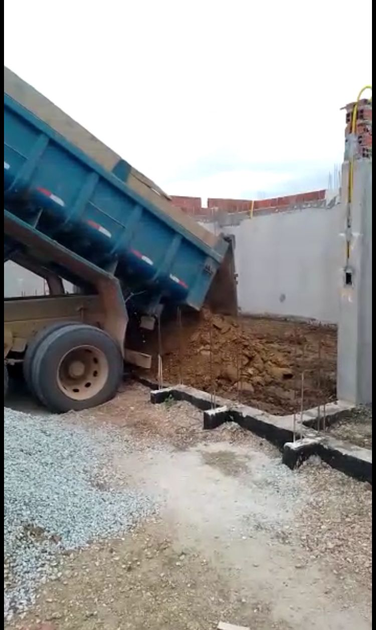

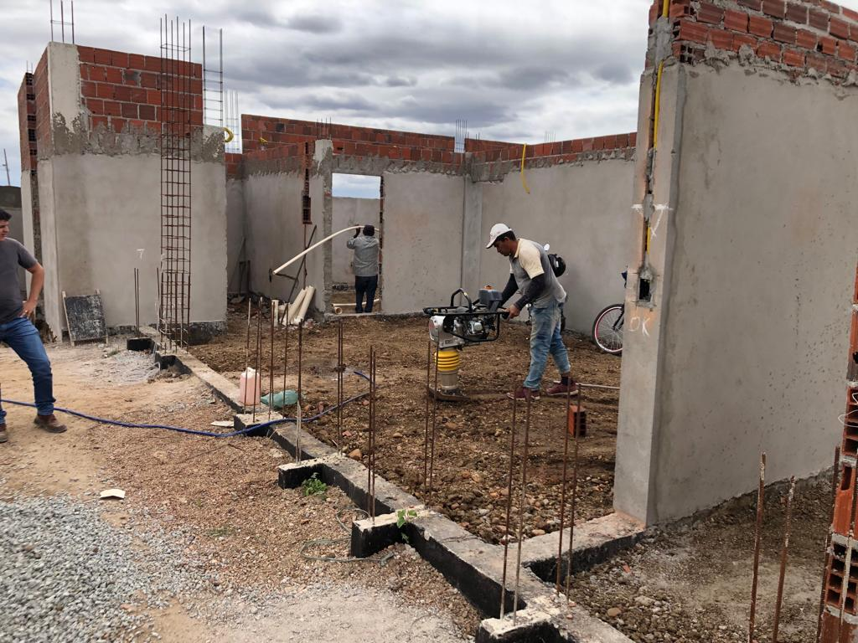

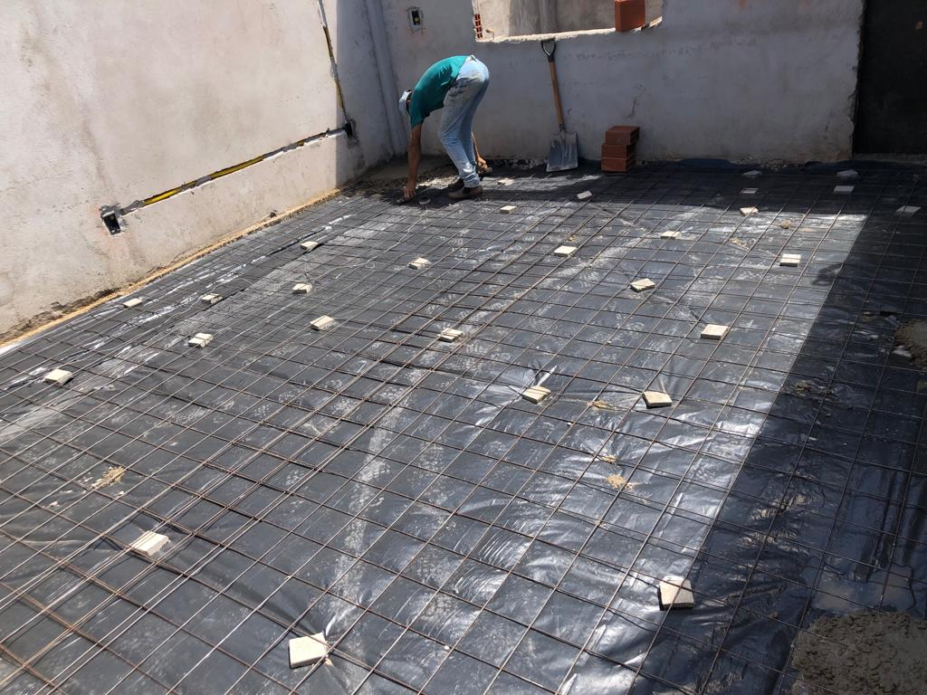

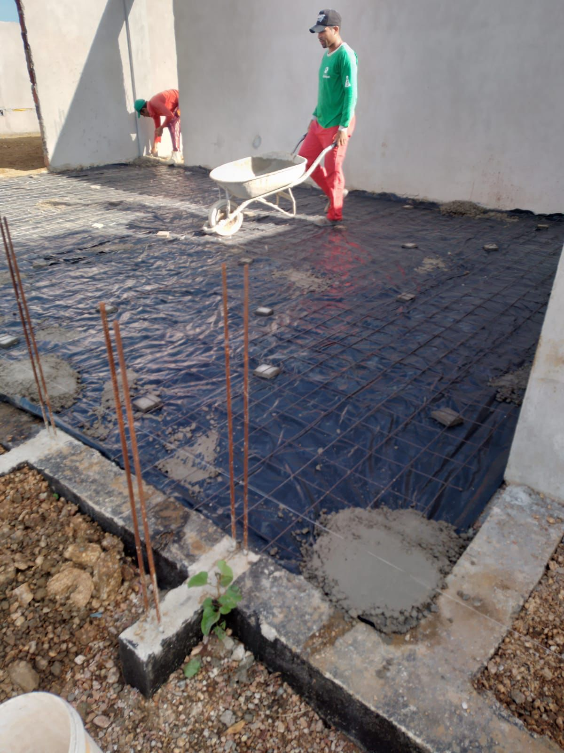

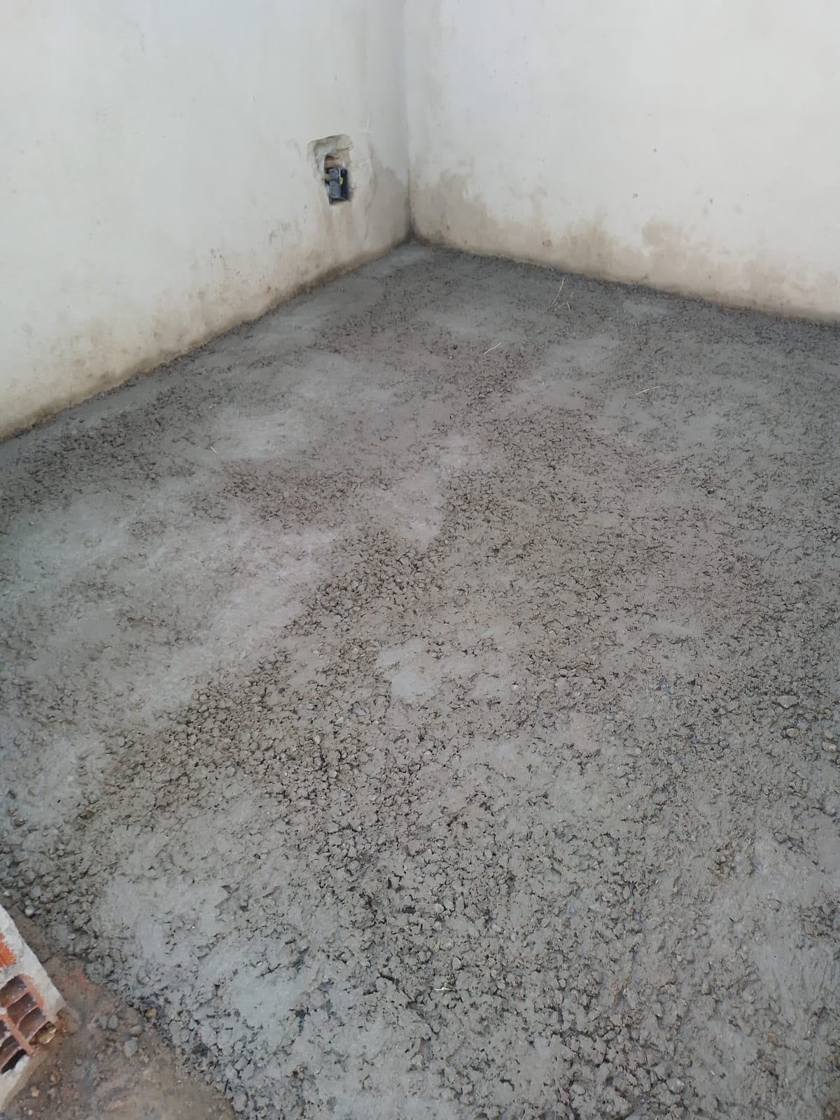

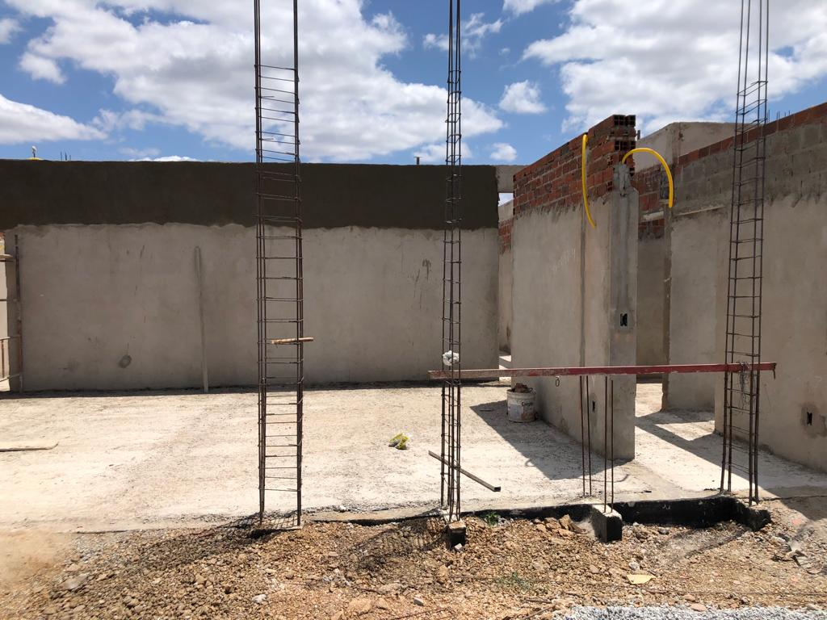

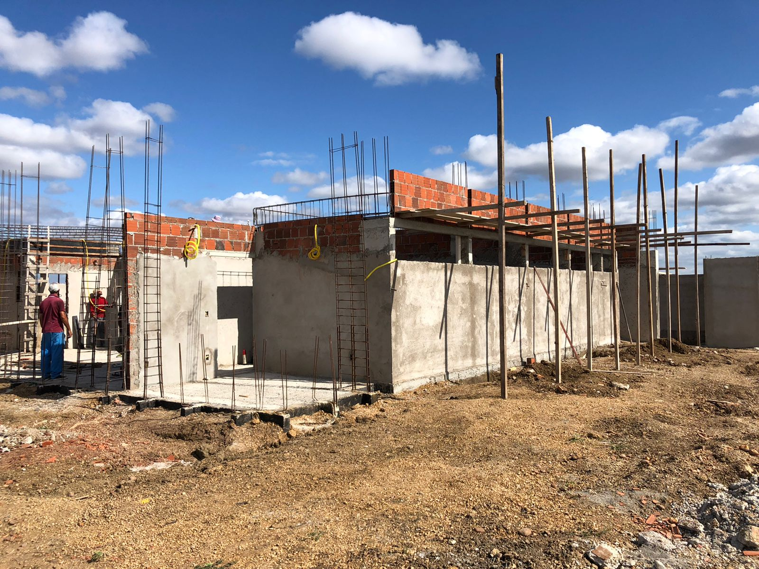

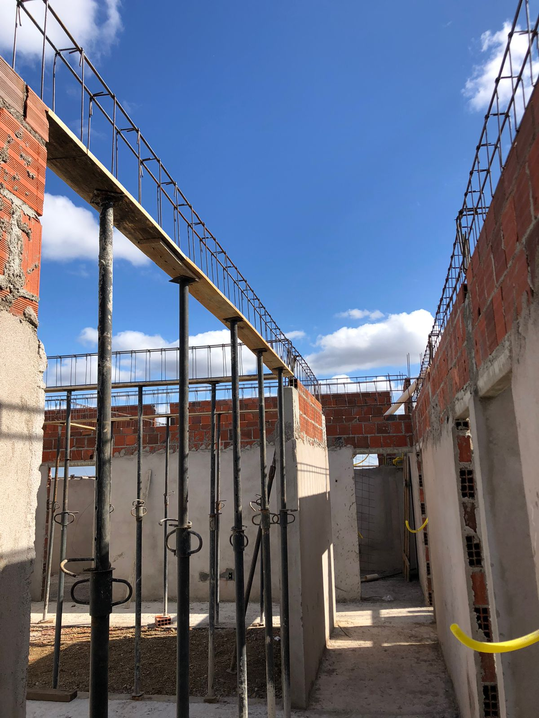

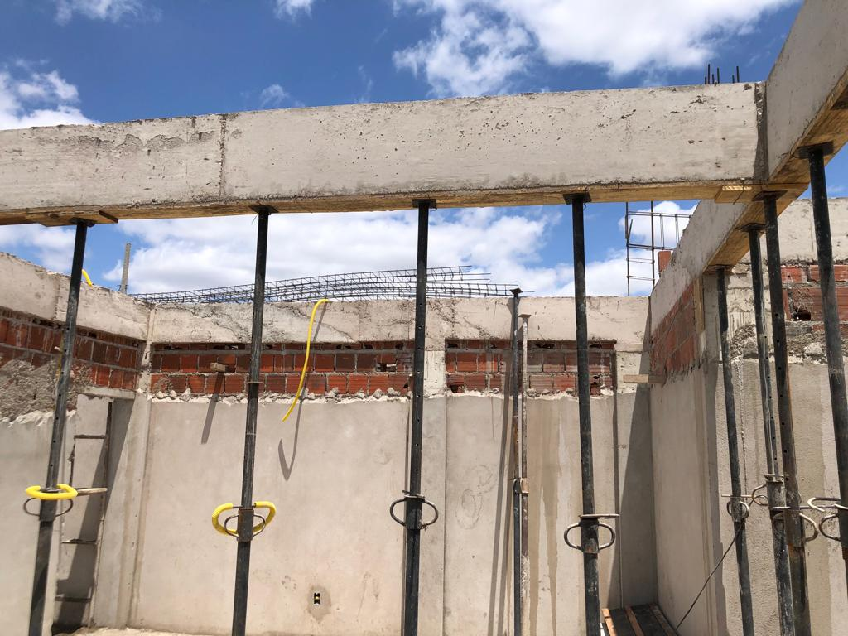

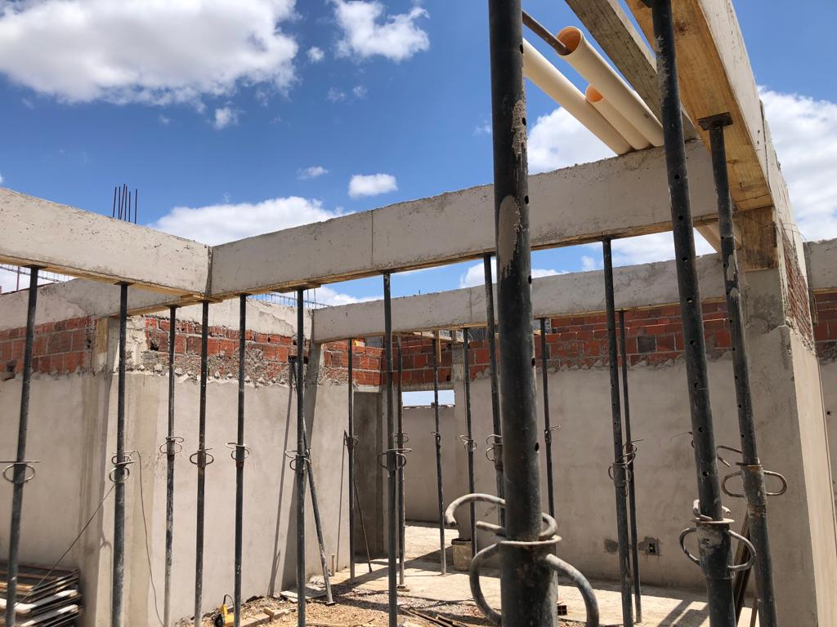

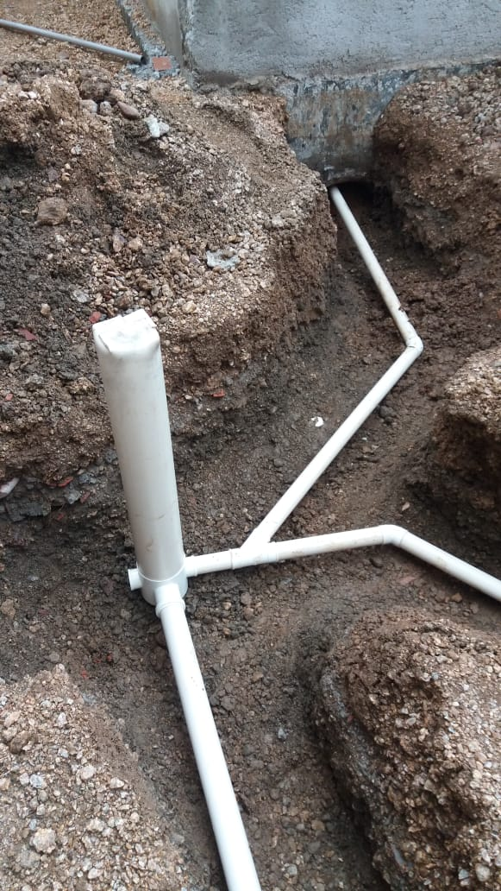

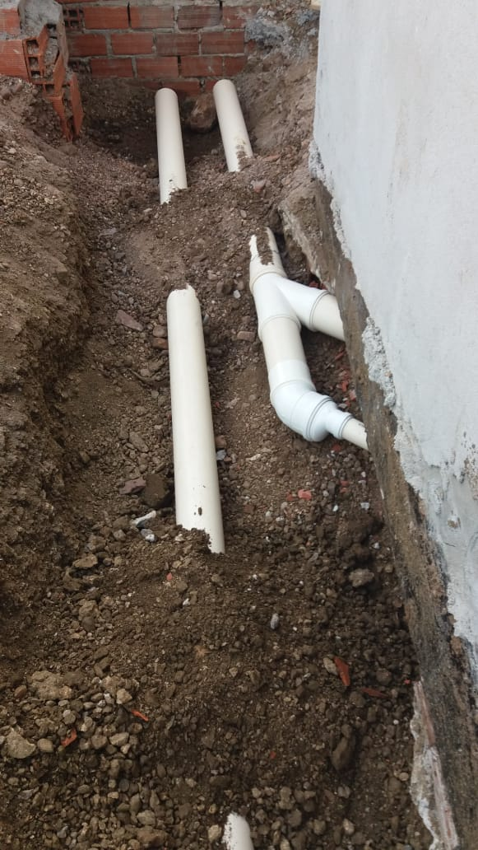

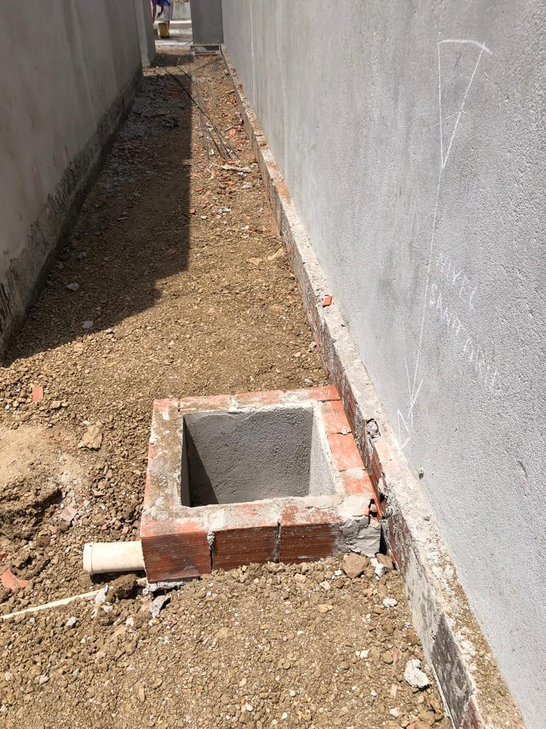

Sousa/PB, 22 de setembro de 2022.
___________________________
Igor Brasil Lins
CPF:083.431.244-13

